Enero 2026
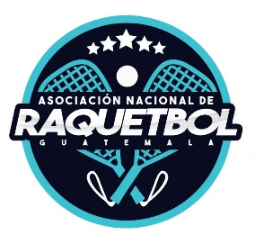
 | Asociación Nacional de Raquetbol de Guatemala
 | Contratación de Bienes y Servicios
 | (Articulo 10, numeral 11, Ley Acceso a la Información Publica)
 | Actualizado: 10 de febrero 2026

 | Enero
 | Modalidad de contratación | Monto Total | Precio Unitario | Unidades | Renglón presupuestario | Características del proveedor | detalles del proceso de adjudicación | Contenido del Contrato
12 | No se realizaron durante el mes de enero 2026. |  |  |  |  | Nombre Proveedor | NPG: | No. Del Contrato:
 |  |  |  |  |  |  | Fecha de publicación: | Plaza del Contrato:
 |  |  |  |  |  |  | Fecha de presentación de ofertas: | Bienes o servicios Contrato:
 |  |  |  |  |  |  | Fecha de adjudicación : | Fecha del Contrato:
 |  |  |  |  |  | NIT | Estatus:

